Hárok1
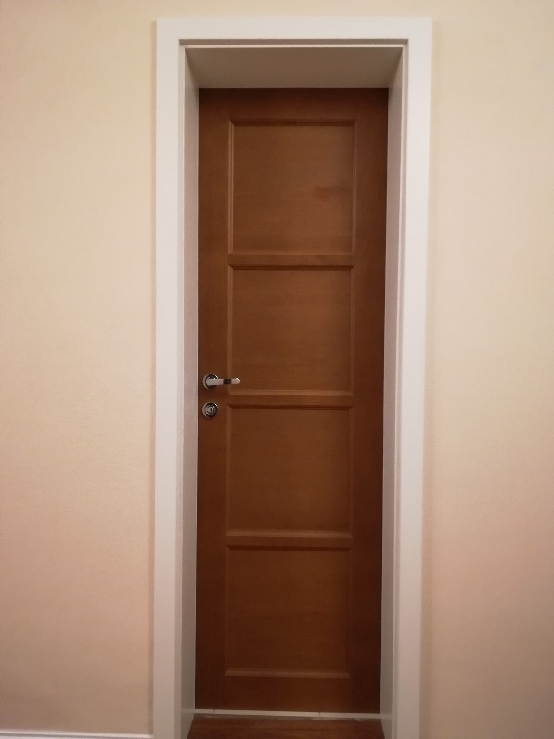
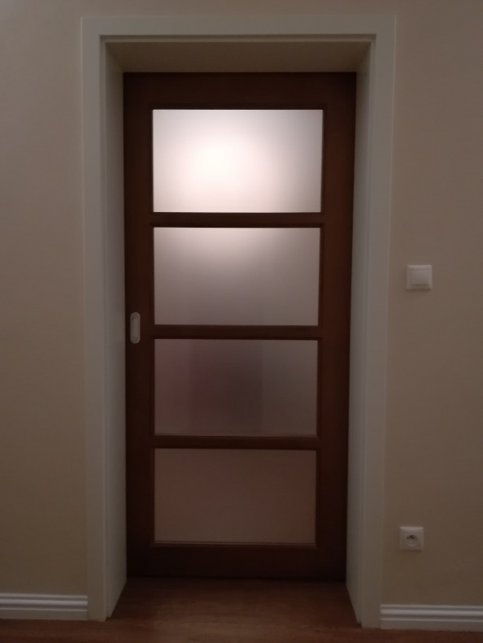
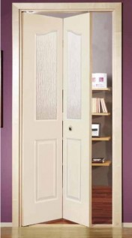
položka | popis | Výplň | hrúbka zárubne | rozmer otvoru mm š. x v. | ks dvere
1 | dvere plné so zárubňou | Plné | 150 | 900 x 2020 | 3
2 | dvere plné so zárubňou | Plné | 150 | 700 x 2020 | 2
3 | dvere presklené so zárubňou | Sklo satino | 150 | 700 x 2020 | 1
4 | dvere lámacie 4 dielne | Plné | 150 | 1600 x 2020 | 1 | podľa vzoru plných dverí, obrázok dolu je len ilustračný
5 | dvere lámacie 2 dielne | Plné | 150 | 700 x 2020 | 1 | podľa vzoru plných dverí, obrázok dolu je len ilustračný
 |  |  |  |  | 8
Farba:
Zárubne: | biela
Dvere: | zlatý dub
Materiál: | buk masív (rám dverí)

 |  |  |  |  | Lámacie

